Descrizione
Clicca per la Matrice Acquisti
PRESENTAZIONE
LABORATORIO DI CHIMICA DEI POLIMERI
(POLIMERI, STAMPANTE 3D, TERMOFORMATURA)
PER LE SCUOLE SUPERIORI
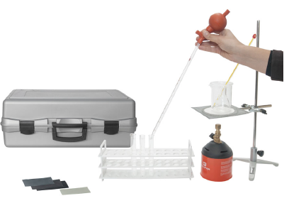 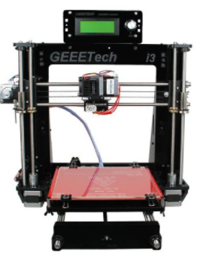

OBIETTIVI E FINALITÀ DELLA SOLUZIONE
La dotazione di questo laboratorio scientifico permette di effettuare esperimenti relativamente ai polimeri cominciando dapprima con lo studio delle diverse tipologie di plastiche che differiscono per composizione e proprietà, passando poi alle procedure di sintesi di alcune tipologie di plastiche ed infine allo studio di processi di lavorazione ed in particolare la termoformatura di materie plastiche. L'utilizzo di scanner e stampante 3D consentirà di rilevare la forma di certi particolari e realizzarli in stampa direttamente mediante filati di diversi colori realizzati con polimeri. L'utilizzo di questo laboratorio richiede conoscenze di chimica di base che devono essere già acquisite da parte degli studenti e può essere ritenuto a buon ragione un laboratorio che rientra all'interno del progetto Industria 4.0 in quanto gli esperimenti, le prove previste trovano applicazione a livello industriale.

LA SOLUZIONE È COMPOSTA DA:
Il laboratorio è composto da un primo kit con il quale è possibile realizzare un vasto numero di sperimentazioni sui polimeri: le varie tipologie di plastiche differiscono per composizione e proprietà ed attraverso il kit è possibile avere una visione completa delle diverse strutture e delle diverse reazioni di sintesi dei polimeri così come le procedure di riciclo. Seguono poi dei kit pratici di sintesi del poliuretano espanso, del nylon, della gomma e del rayon. Infine si propongono degli apparati attraverso i quali è possibile lavorare il materiale polimerico; dapprima si propone il metodo classico di termoformatura del materiale plastico per la produzione di forme mediante il calore, successivamente si propone un metodo innovativo di lavorazione del materiale polimerico ovvero la stampa 3D utilizzando filati in materiale polimerico. Attraverso uno scanner 3D sarà possibile rilevare la forma desiderata e successivamente stampare la stessa usando materiali polimerici. Quest'ultima tecnologia è molto innovativa e sta prendendo piede nell'industria 4.0 non solo per la prototipazione rapida ma recentemente anche per la produzione in serie di prodotti in plastica. Viene fornito un manuale di istruzioni molto dettagliato che comprende una prima parte teorica ed una parte sperimentale che comprende procedure guidate passo passo, immagini, analisi, grafici e proposte aggiuntive per l'insegnante.

DESCRIZIONE PROGETTO
Il progetto comprende una prima parte più teorica relativa alla chimica dei polimeri ed in particolare si trattano i costituenti dei polimeri, i processi di decomposizione dei polimeri naturali, le proprietà meccaniche delle plastiche, le diverse reazioni di sintesi delle plastiche, i processi di modifica e termoformatura delle plastiche e le procedure di riciclo. Si passa poi alla sintesi di alcuni materiali polimerici quali il poliuretano espanso, il nylon 6-10, la gomma ed il rayon. Seguono alcuni apparati relativi alla lavorazione del materiale polimerico quali la termoformatrice 3D e la stampante 3D. Attraverso uno scanner 3D sarà possibile rilevare la forma desiderata e mediante stampante 3D realizzarla in materiale polimerico. Si utilizzano infatti 5 tipologie di filamento: ABS, PLA, Wood-polymer, Nylon e PLA flessibili. Sarà possibile creare cerniere flessibili, giunti, parti sagomate.

ELENCO APPARECCHIATURE:
N. 2 LA CHIMICA DEI POLIMERI mod. C-POL-1/EV
N. 3 KIT DI SINTESI DEL POLIURETANO ESPANSO mod. C-POL-2/EV
N. 3 KIT DI SINTESI DEL NYLON 6-10 mod. C-POL-3/EV
N. 3 KIT DI SINTESI DELLA GOMMA mod. C-POL-4/EV
N. 3 KIT DI SINTESI DEL RAYON mod. C-POL-5/EV
N. 3 STAMPANTE 3D CON SOFTWARE
N. 1 SCANNER 3D
N. 1 TERMOFORMATRICE 3D
N. 5 SET 50 FOGLI HIPS 0,5 mm
N. 5 SET 50 FOGLI PETG 0,5 mm
N. 1 ASPIRATORE CON BRACCIO REGOLABILE
N. 5 FILTRO DI RICAMBIO
N. 5 NOTEBOOK

Clicca qui per la Matrice Acquisti

